Karte
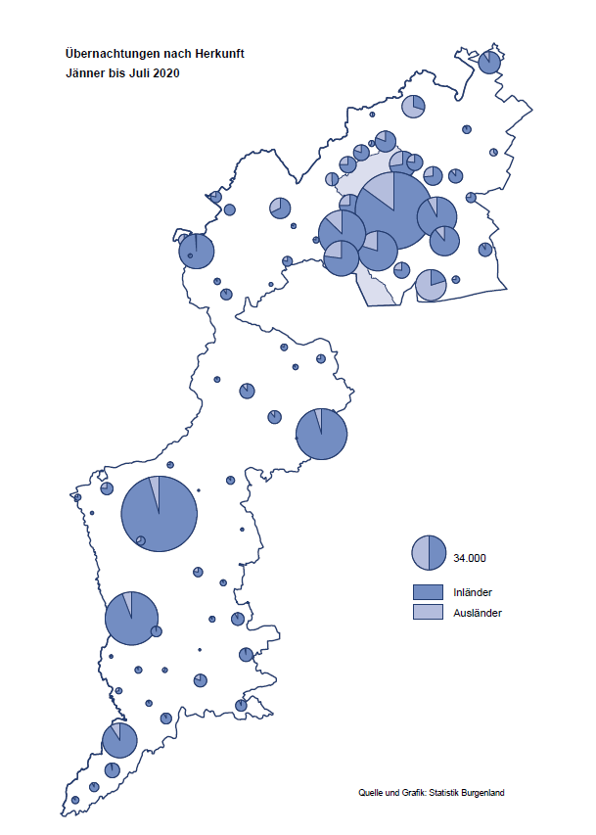

Bgld
Ankünfte nach Unterkunftsart |  |  |  |  |  |  |  | Übernachtungen nach Unterkunftsart |  |  |  |  |  |  |  | Daten für Grafik 2:
Juli 2020 |  |  |  |  |  |  |  | Juli 2020 |  |  |  |  |  |  |  |  | Monat | 2020 | 2019 | Ø 2009-2019 | 2019 | 2018 | 2017 | 2016 | 2015 | 2014 | 2013 | 2012 | 2011 | 2010 | 2009

Unterkunftsart | Ankünfte |  |  |  |  |  |  | Unterkunftsart | Übernachtungen |  |  |  |  |  |  |  |  | 1,093,452 | 3,144,232 | 2,972,916 | 3,144,232 | 3,050,564 | 3,092,657 | 3,084,025 | 2,914,691 | 2,912,637 | 2,853,243 | 2,938,655 | 2,933,357 | 2,911,034 | 2,866,984
 | Inländer |  | Ausländer |  | insgesamt |  |  |  | Inländer |  | Ausländer |  | insgesamt
 | 2019 | 2020 | 2019 | 2020 | 2019 | 2020 | % |  | 2019 | 2020 | 2019 | 2020 | 2019 | 2020 | % | Jänner | 1 | 145,353 | 142,561 | 136,069 | 142,561 | 145,246 | 145,386 | 144,674 | 134,038 | 133,981 | 132,179 | 136,230 | 128,519 | 131,684 | 122,258
 |  |  |  |  |  |  |  |  |  |  |  |  |  |  |  | Feber | 2 | 151,431 | 140,588 | 136,576 | 140,588 | 142,295 | 142,728 | 145,581 | 135,782 | 142,631 | 131,305 | 135,387 | 132,050 | 130,518 | 123,475
Burgenland | 106,728 | 121,066 | 37,873 | 21,053 | 144,601 | 142,119 | -1.7% | Burgenland | 304,570 | 364,636 | 125,564 | 82,986 | 430,134 | 447,622 | 4.1% | März | 3 | 64,358 | 163,253 | 154,900 | 163,253 | 168,732 | 155,317 | 173,021 | 148,988 | 147,200 | 164,265 | 148,907 | 139,865 | 155,416 | 138,932
Gewerbl. Beherbergungsbetrieb | 69,612 | 76,538 | 22,142 | 11,044 | 91,754 | 87,582 | -4.5% | Gewerbl. Beherbergungsbetrieb | 162,630 | 198,323 | 66,658 | 41,591 | 229,288 | 239,914 | 4.6% | April | 4 | 5,072 | 244,826 | 211,740 | 244,826 | 224,025 | 232,034 | 202,440 | 201,029 | 212,756 | 185,187 | 215,698 | 211,430 | 193,387 | 206,323
5/4-Stern | 36,510 | 41,038 | 12,159 | 5,722 | 48,669 | 46,760 | -3.9% | 5/4-Stern | 90,550 | 110,832 | 39,088 | 24,840 | 129,638 | 135,672 | 4.7% | Mai | 5 | 46,179 | 283,418 | 289,160 | 283,418 | 306,488 | 278,950 | 328,809 | 292,559 | 285,056 | 297,188 | 278,023 | 257,616 | 283,574 | 289,084
3-Stern | 26,565 | 29,696 | 8,261 | 4,419 | 34,826 | 34,115 | -2.0% | 3-Stern | 57,027 | 72,801 | 21,717 | 13,683 | 78,744 | 86,484 | 9.8% | Juni | 6 | 233,437 | 353,757 | 311,846 | 353,757 | 312,160 | 347,452 | 298,750 | 304,686 | 319,646 | 276,693 | 292,628 | 343,074 | 294,830 | 286,635
2/1-Stern | 6,537 | 5,804 | 1,722 | 903 | 8,259 | 6,707 | -18.8% | 2/1-Stern | 15,053 | 14,690 | 5,853 | 3,068 | 20,906 | 17,758 | -15.1% | Juli | 7 | 447,622 | 430,134 | 420,827 | 430,134 | 431,967 | 436,808 | 437,717 | 417,086 | 403,168 | 408,674 | 409,575 | 413,893 | 419,841 | 420,238
Privatquartier nicht auf Bauernhof | 6,215 | 6,836 | 1,759 | 1,330 | 7,974 | 8,166 | 2.4% | Privatquartier nicht auf Bauernhof | 15,099 | 18,044 | 7,185 | 5,480 | 22,284 | 23,524 | 5.6% | Aug | 8 |  | 513,292 | 504,983 | 513,292 | 486,508 | 503,565 | 510,434 | 483,048 | 494,104 | 488,499 | 519,743 | 517,405 | 525,560 | 512,657
Privatquartier auf Bauernhof | 2,910 | 3,071 | 935 | 536 | 3,845 | 3,607 | -6.2% | Privatquartier auf Bauernhof | 8,311 | 9,236 | 3,899 | 2,669 | 12,210 | 11,905 | -2.5% | Sept | 9 |  | 301,838 | 285,692 | 301,838 | 294,404 | 306,558 | 299,008 | 282,739 | 260,716 | 264,879 | 291,135 | 281,631 | 278,944 | 280,762
Campingplatz | 17,512 | 22,520 | 7,859 | 5,172 | 25,371 | 27,692 | 9.1% | Campingplatz | 55,389 | 71,998 | 22,341 | 16,496 | 77,730 | 88,494 | 13.8% | Okt | 10 |  | 225,667 | 212,345 | 225,667 | 217,367 | 218,450 | 217,470 | 203,272 | 206,019 | 203,858 | 211,959 | 211,883 | 214,636 | 205,217
Kurheim der Sozialvers.träger | 274 | 367 | 1 | 1 | 275 | 368 | 33.8% | Kurheim der Sozialvers.träger | 8,291 | 9,269 | 19 | 37 | 8,310 | 9,306 | 12.0% | Nov | 11 |  | 193,867 | 174,715 | 193,867 | 183,958 | 181,241 | 179,370 | 171,475 | 171,477 | 179,421 | 179,009 | 165,174 | 163,604 | 153,273
Private und öffentliche Kurheime | 1,784 | 1,427 | 13 | 19 | 1,797 | 1,446 | -19.5% | Private und öffentliche Kurheime | 26,745 | 20,512 | 134 | 99 | 26,879 | 20,611 | -23.3% | Dez | 12 |  | 151,031 | 134,062 | 151,031 | 137,414 | 144,168 | 146,751 | 139,989 | 135,883 | 121,095 | 120,361 | 130,817 | 119,040 | 128,130
Jugendherberge | 1,218 | 507 | 905 | 70 | 2,123 | 577 | -72.8% | Jugendherberge | 4,972 | 1,531 | 1,321 | 125 | 6,293 | 1,656 | -73.7%
Ferienwohnung, Ferienhaus | 5,843 | 8,352 | 3,441 | 2,394 | 9,284 | 10,746 | 15.7% | Ferienwohnung, Ferienhaus | 20,274 | 31,923 | 20,909 | 15,256 | 41,183 | 47,179 | 14.6% | Überschrift1: | Übernachtungen im Burgenland 2015
Sonstige Unterkunft | 1,360 | 1,448 | 818 | 487 | 2,178 | 1,935 | -11.2% | Sonstige Unterkunft | 2,859 | 3,800 | 3,098 | 1,233 | 5,957 | 5,033 | -15.5% | Überschrift2: | im Vergleich zu 2015 und Ø 2005-2015

Übernachtungen im Juli nach Unterkunftsarten
Übernachtungen nach Monaten
 | Ø 2009-2019 | 2019 | 2020
Jänner | 136,069 | 142,561 | 145,353
Feber | 136,576 | 140,588 | 151,431
März | 154,900 | 163,253 | 64,358
April | 211,740 | 244,826 | 5,072
Mai | 289,160 | 283,418 | 46,179
Juni | 311,846 | 353,757 | 233,437
Juli | 420,827 | 430,134 | 447,622
Aug | 504,983 | 513,292
Sept | 285,692 | 301,838
Okt | 212,345 | 225,667
Nov | 174,715 | 193,867
Dez | 134,062 | 151,031
 |  |  |  |  |  |  |  |  |  |  |  |  |  |  |  | Daten für Grafik 1:
 |  |  |  |  |  |  |  |  |  |  |  |  |  |  |  |  | 2020 | 2019
 |  |  |  |  |  |  |  |  |  |  |  |  |  |  |  | 5/4-Stern | 135,672 | 129,638
 |  |  |  |  |  |  |  |  |  |  |  |  |  |  |  | 3-Stern | 86,484 | 78,744
 |  |  |  |  |  |  |  |  |  |  |  |  |  |  |  | 2/1-Stern | 17,758 | 20,906
 |  |  |  |  |  |  |  |  |  |  |  |  |  |  |  | Privatquartier | 35,429 | 34,494
 |  |  |  |  |  |  |  |  |  |  |  |  |  |  |  | Campingplatz | 88,494 | 77,730
 |  |  |  |  |  |  |  |  |  |  |  |  |  |  |  | Kurheim, Erhol. | 29,917 | 35,189
 |  |  |  |  |  |  |  |  |  |  |  |  |  |  |  | Sonst. Unterk. | 53,868 | 53,433

 |  |  |  |  |  |  |  |  |  |  |  |  |  |  |  | Kontrolle | 447,622 | 430,134

6 |  |  |  |  |  |  |  |  | 7

Übernachtungen im Burgenland im November |  |  |  |  |  |  |  |  | Übernachtungen im Burgenland 2011
nach Unterkunftsarten |  |  |  |  |  |  |  |  | im Vergleich zu 2010 und Ø 2000-2010

Gemeinde20
Die 20 Gemeinden mit den meisten Übernachtungen
Juli 2020

Gemeinde | Ankünfte |  |  | Übernachtungen
 | 2019 | 2020 | % | 2019 | 2020 | %

Podersdorf am See | 28,781 | 31,166 | 8.3% | 92,195 | 100,285 | 8.8%
Bad Tatzmannsdorf | 7,231 | 9,101 | 25.9% | 38,691 | 40,850 | 5.6%
Rust | 10,681 | 11,395 | 6.7% | 26,847 | 32,842 | 22.3%
Illmitz | 6,994 | 7,736 | 10.6% | 23,983 | 26,980 | 12.5%
Lutzmannsburg | 10,456 | 9,735 | -6.9% | 27,888 | 26,224 | -6.0%
Stegersbach | 6,927 | 8,442 | 21.9% | 20,813 | 25,252 | 21.3%
Mörbisch am See | 9,215 | 7,318 | -20.6% | 26,495 | 23,323 | -12.0%
Pamhagen | 2,626 | 2,657 | 1.2% | 13,467 | 14,447 | 7.3%
Jennersdorf | 4,618 | 5,503 | 19.2% | 11,702 | 14,382 | 22.9%
Frauenkirchen | 5,169 | 5,289 | 2.3% | 12,434 | 13,627 | 9.6%
Neusiedl am See | 3,399 | 3,555 | 4.6% | 8,983 | 9,618 | 7.1%
Sankt Andrä am Zicksee | 1,310 | 1,662 | 26.9% | 7,731 | 8,616 | 11.4%
Bad Sauerbrunn | 1,319 | 755 | -42.8% | 10,417 | 7,815 | -25.0%
Oggau am Neusiedler See | 2,219 | 2,321 | 4.6% | 6,582 | 7,569 | 15.0%
Jois | 2,863 | 2,057 | -28.2% | 6,579 | 5,970 | -9.3%
Purbach am Neusiedler See | 2,017 | 2,168 | 7.5% | 5,055 | 5,440 | 7.6%
Gols | 1,596 | 2,378 | 49.0% | 3,748 | 5,198 | 38.7%
Breitenbrunn | 1,658 | 1,699 | 2.5% | 4,154 | 5,142 | 23.8%
Weiden am See | 1,137 | 1,162 | 2.2% | 4,479 | 4,647 | 3.8%
Apetlon | 904 | 1,269 | 40.4% | 3,836 | 4,508 | 17.5%

Die 10 Gemeinden mit den meisten Übernachtungen im Juli
 |  |  |  |  |  |  |  | Daten für Grafik: | 2019 | 2020 | 2019 | 2020
 |  |  |  |  |  |  | 1 | Podersdorf am See | 92,195 | 100,285 | 68.0 | 77.5
 |  |  |  |  |  |  | 2 | Bad Tatzmannsdorf | 38,691 | 40,850 | 28.5 | 31.6
 |  |  |  |  |  |  | 3 | Rust | 26,847 | 32,842 | 19.8 | 25.4
 |  |  |  |  |  |  | 4 | Illmitz | 23,983 | 26,980 | 17.7 | 20.8
 |  |  |  |  |  |  | 5 | Lutzmannsburg | 27,888 | 26,224 | 20.6 | 20.3
 |  |  |  |  |  |  | 6 | Stegersbach | 20,813 | 25,252 | 15.3 | 19.5
 |  |  |  |  |  |  | 7 | Mörbisch am See | 26,495 | 23,323 | 19.5 | 18.0
 |  |  |  |  |  |  | 8 | Pamhagen | 13,467 | 14,447 | 9.9 | 11.2
 |  |  |  |  |  |  | 9 | Jennersdorf | 11,702 | 14,382 | 8.6 | 11.1
 |  |  |  |  |  |  | 10 | Frauenkirchen | 12,434 | 13,627 | 9.2 | 10.5
 |  |  |  |  |  |  |  | restliche Gemeinden | 135,619 | 129,410 | 100.0 | 100.0

 |  |  |  |  |  |  |  | Insgesamt | 430,134 | 447,622

16

